56 民生関係費（扶助費）（人口１人当たり）
56 民生関係費（扶助費）（人口１人当たり）

 | 時点 2024(R6)年度（毎年）
 | 単位 円／人 |  |  |  |  |  |  |  | 偏差値 |  | 41.0
順位 |  | 都道府県名 |  | 数 値 |  |  | 順位 | 都道府県名 |  | 数 値

 |  | 0 | 全 国 |  | 10,920 | 0.0 | 24 | 0 | 北海道 |  | 11,748 | 0
1 |  | 0 | 愛 媛 |  | 27,032 | 0.0 | 25 | 0 | 山 梨 |  | 10,860 | 0
2 |  | 0 | 沖 縄 |  | 22,514 | 0.0 | 26 | 0 | 栃 木 |  | 10,231 | 0
3 |  | 0 | 高 知 |  | 20,971 | 0.0 | 27 | 0 | 茨 城 |  | 10,178 | 0
4 |  | 0 | 島 根 |  | 20,320 | 0.0 | 28 | 0 | 石 川 |  | 10,003 | 0
5 |  | 0 | 長 崎 |  | 20,047 | 0.0 | 29 | 0 | 長 野 |  | 9,372 | 0
6 |  | 0 | 東 京 |  | 19,181 | 0.0 | 30 | 0 | 滋 賀 |  | 8,673 | 0
7 |  | 0 | 群 馬 |  | 18,820 | 0.0 | 31 | 0 | 山 形 |  | 8,606 | 0
8 |  | 0 | 鹿児島 |  | 18,248 | 0.0 | 32 | 0 | 三 重 |  | 8,378 | 0
9 |  | 0 | 徳 島 |  | 18,168 | 0.0 | 33 | 0 | 秋 田 |  | 8,240 | 0
10 |  | 0 | 福 井 |  | 17,643 | 0.0 | 34 | 0 | 広 島 |  | 8,208 | 0
11 |  | 0 | 熊 本 |  | 17,098 | 0.0 | 35 | 0 | 宮 城 |  | 8,037 | 0
12 |  | 0 | 青 森 |  | 16,432 | 0.0 | 36 | 0 | 岐 阜 |  | 7,918 | 0
13 |  | 0 | 宮 崎 |  | 15,466 | 0.0 | 37 | 0 | 大 阪 |  | 7,905 | 0
14 |  | 0 | 和歌山 |  | 15,129 | 0.0 | 38 | 0 | 埼 玉 |  | 7,889 | 0
15 |  | 0 | 佐 賀 |  | 14,300 | 0.0 | 39 | 0 | 岡 山 |  | 7,500 | 0
16 |  | 0 | 奈 良 |  | 13,534 | 0.0 | 40 | ◎ | 千 葉 |  | 7,474 | 0
17 |  | 0 | 大 分 |  | 12,777 | 0.0 | 41 | 0 | 愛 知 |  | 6,970 | 0
18 |  | 0 | 福 岡 |  | 12,149 | 0.0 | 42 | 0 | 兵 庫 |  | 6,649 | 0
19 |  | 0 | 岩 手 |  | 12,037 | 0.0 | 43 | 0 | 富 山 |  | 6,382 | 0
20 |  | 0 | 香 川 |  | 11,990 | 0.0 | 44 | 0 | 京 都 |  | 6,287 | 0
21 |  | 0 | 山 口 |  | 11,957 | 0.0 | 45 | 0 | 神奈川 |  | 5,739 | 0
民生関係費（扶助費） （人口１人当たり）
北海道 | 11,748
青 森 | 16,432
岩 手 | 12,037
宮 城 | 8,037
秋 田 | 8,240
山 形 | 8,606
福 島 | 11,839
茨 城 | 10,178
栃 木 | 10,231
群 馬 | 18,820
埼 玉 | 7,889
千 葉 | 7,474
東 京 | 19,181
神奈川 | 5,739
新 潟 | 4,579
富 山 | 6,382
石 川 | 10,003
福 井 | 17,643
山 梨 | 10,860
長 野 | 9,372
岐 阜 | 7,918
静 岡 | 5,561
愛 知 | 6,970
三 重 | 8,378
滋 賀 | 8,673
京 都 | 6,287
大 阪 | 7,905
兵 庫 | 6,649
奈 良 | 13,534
和歌山 | 15,129
鳥 取 | 11,822
島 根 | 20,320
岡 山 | 7,500
広 島 | 8,208
山 口 | 11,957
徳 島 | 18,168
香 川 | 11,990
愛 媛 | 27,032
高 知 | 20,971
福 岡 | 12,149
佐 賀 | 14,300
長 崎 | 20,047
熊 本 | 17,098
大 分 | 12,777
宮 崎 | 15,466
鹿児島 | 18,248
沖 縄 | 22,514
22 |  | 0 | 福 島 |  | 11,839 | 0.0 | 46 | 0 | 静 岡 |  | 5,561 | 0
23 |  | 0 | 鳥 取 |  | 11,822 | 0.0 | 47 | 0 | 新 潟 |  | 4,579 | 0

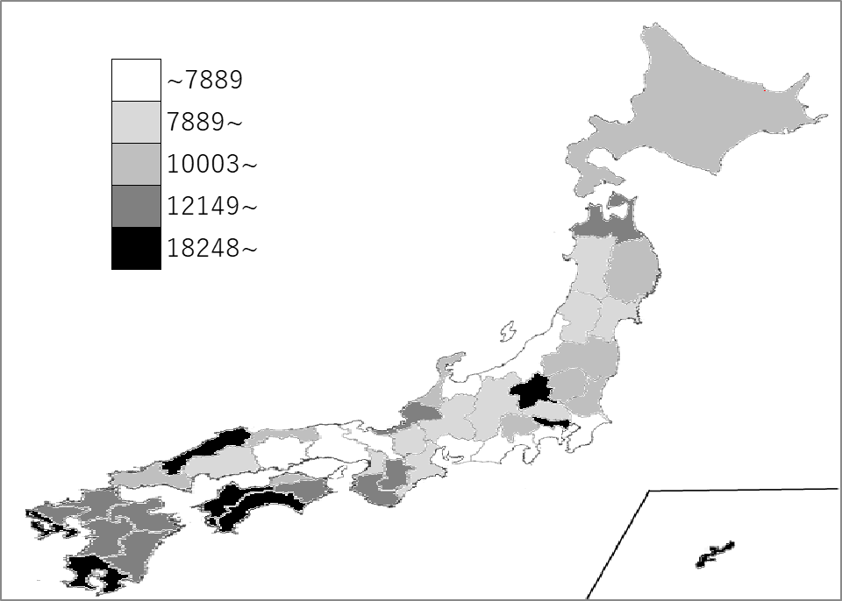
千葉県の推移
令和2年度 | 6491 | 37
令和3年度 | 7062 | 39
令和4年度 | 7770 | 38
令和5年度 | 7636 | 39
令和6年度 | 7474 | 40

《備 考》 ・資料出所 総務省「都道府県決算状況調」 ・算出方法 扶助費÷人口 注）扶助費：性質別歳出内訳の扶助費

